行政事業レビューシート
 |  |  |  |  |  |  |  |  |  |  |  |  |  |  |  |  |  |  |  |  |  |  | 事業番号 |  |  |  |  |  | 0164
平成２７年度行政事業レビューシート |  |  |  |  |  |  |  |  |  |  |  |  |  |  |  |  |  |  |  |  |  | （ | 国土交通省 |  |  |  |  |  |  |  |  | ）
事業名 |  |  |  | ハイジャック・テロ対策 |  |  |  |  |  |  |  |  |  |  | 担当部局庁 |  |  |  | 航空局安全部 |  |  |  |  |  |  |  | 作成責任者
事業開始年度 |  |  |  | 昭和４８年度 |  |  | 事業終了 （予定）年度 |  |  |  | 終了予定なし |  |  |  | 担当課室 |  |  |  | 空港安全・保安対策課 |  |  |  |  |  |  |  | 課長 酒井 洋一
会計区分 |  |  |  | 自動車安全特別会計空港整備勘定 |  |  |  |  |  |  |  |  |  |  | 政策・施策名 |  |  |  | 5 安全で安心できる交通の確保、治安・生活安全の確保 14 公共交通の安全確保・鉄道の安全性向上、 ハイジャック・航空機テロ防止を推進する。
根拠法令 （具体的な 条項も記載） |  |  |  | 航空法第47条第1項 |  |  |  |  |  |  |  |  |  |  | 関係する計画、通知等 |  |  |  | -
主要政策・施策 |  |  |  | 交通安全対策 |  |  |  |  |  |  |  |  |  |  | 主要経費 |  |  |  | 公共事業
事業の目的 （目指す姿を簡潔に。3行程度以内） |  |  |  | 我が国におけるハイジャック・航空機テロ等の防止対策に関し、その適切な実施を確保することにより、民間航空に対する脅威に的確に対応し、もって安全性、定時性及び効率性等に寄与するものである。
事業概要 （5行程度以内。別添可） |  |  |  | 上記の目的達成のため、航空運送事業者、空港管理者等は、各自が役割と責任を分担し、旅客・貨物及び空港関係者のＸ線検査装置等による保安検査、貨物ターミナルビル等の監視等、所要の保安対策を講じ連携を図っているところである。本事業は国管理空港において、国が空港設置者として民間航空の安全を確保するため、航空機に対するハイジャック・航空機テロ等の防止対策に使用する保安検査機器の整備に係る経費の1／2、保安検査業務及び監視業務に係る経費の1／2を分担して負担するもの等である。
実施方法 |  |  |  | 直接実施、補助
予算額・ 執行額 （単位:百万円） |  |  |  |  |  |  |  | 24年度 |  |  |  |  | 25年度 |  |  |  |  | 26年度 |  |  |  |  |  | 27年度 |  |  |  | 28年度要求
 |  |  |  | 予算の状況 | 当初予算 |  |  | 7,302 |  |  |  |  | 7,240 |  |  |  |  | 7,659 |  |  |  |  |  | 7,967 |  |  |  | 7,778
 |  |  |  |  | 補正予算 |  |  | - |  |  |  |  | - |  |  |  |  | - |  |  |  |  |  | -
 |  |  |  |  | 前年度から繰越し |  |  | - |  |  |  |  | - |  |  |  |  | - |  |  |  |  |  | -
 |  |  |  |  | 翌年度へ繰越し |  |  | - |  |  |  |  | - |  |  |  |  | - |  |  |  |  |  | -
 |  |  |  |  | 予備費等 |  |  | - |  |  |  |  | - |  |  |  |  | - |  |  |  |  |  | -
 |  |  |  |  | 計 |  |  | 7,302 |  |  |  |  | 7,240 |  |  |  |  | 7,659 |  |  |  |  |  | 7,967 |  |  |  | 7,778
 |  |  |  | 執行額 |  |  |  | 6,977 |  |  |  |  | 7,444 |  |  |  |  | 7,898
 |  |  |  | 執行率（％） |  |  |  | 96% |  |  |  |  | 103% |  |  |  |  | 103%
成果目標及び成果実績 （アウトカム） |  |  |  | 定量的な成果目標 |  |  |  | 成果指標 |  |  |  |  |  |  |  | 単位 |  |  | 24年度 |  |  |  | 25年度 |  |  | 26年度 |  |  | 目標最終年度
 |  |  |  |  |  |  |  |  |  |  |  |  |  |  |  |  |  |  |  |  |  |  |  |  |  |  |  |  |  | - | 年度
 |  |  |  | 航空機に対するハイジャック・テロの発生件数０件を目標とする。今年度も成果実績は0件を達成している。 |  |  |  | 国内空港出発の航空機に対するハイジャック及びテロの発生件数0件 |  |  |  |  |  |  | 成果実績 | 件 |  |  | 0 |  |  |  | 0 |  |  | 0
 |  |  |  |  |  |  |  |  |  |  |  |  |  |  | 目標値 | 件 |  |  | 0 |  |  |  | 0 |  |  | 0 |  |  | -
 |  |  |  |  |  |  |  |  |  |  |  |  |  |  | 達成度 | ％ |  |  | 100 |  |  |  | 100 |  |  | 100
成果目標及び成果実績（アウトカム）欄についてさらに記載が必要な場合はチェックの上【別紙１】に記載

活動指標及び活動実績 （アウトプット） |  |  |  | 活動指標 |  |  |  |  |  |  |  |  |  |  |  | 単位 |  |  | 24年度 |  |  |  | 25年度 |  |  | 26年度 |  |  | 27年度活動見込
 |  |  |  | 国が管理する空港等数 |  |  |  |  |  |  |  |  |  |  | 活動実績 | 空港 |  |  | 27 |  |  |  | 26 |  |  | 26
 |  |  |  |  |  |  |  |  |  |  |  |  |  |  | 当初見込み | 空港 |  |  | 27 |  |  |  | 26 |  |  | 26 |  |  | 26
単位当たり コスト |  |  |  | 算出根拠 |  |  |  |  |  |  |  |  |  |  |  | 単位 |  |  | 24年度 |  |  |  | 25年度 |  |  | 26年度 |  |  | 27年度見込
 |  |  |  | 各年度の執行額／国が管理する空港等数 |  |  |  |  |  |  |  |  |  |  | 単位当たり コスト | 百万円 |  |  | 258 |  |  |  | 286 |  |  | 304 |  |  | 306
 |  |  |  |  |  |  |  |  |  |  |  |  |  |  | 計算式 | / |  |  | 6,977/27 |  |  |  | 7,444/26 |  |  | 7,898/26 |  |  | 7,967/26
平成27・28年度予算内訳（単位：百万円） |  | 費 目 |  |  |  | 27年度当初予算 |  |  |  | 28年度要求 |  |  |  | 主な増減理由
 |  | 庁費 |  |  |  | 7,214 |  |  |  | 7,280
 |  | 空港警備機器整備費補助 |  |  |  | 739 |  |  |  | 484
 |  | 職員旅費 |  |  |  | 14 |  |  |  | 14

 |  | 計 |  |  |  | 7,967 |  |  |  | 7,778

事業所管部局による点検・改善
 |  | 項 目 |  |  |  |  |  |  |  |  |  |  |  |  |  |  |  | 評 価 |  | 評価に関する説明
国費投入の必要性 |  | 事業の目的は国民や社会のニーズを的確に反映しているか。 |  |  |  |  |  |  |  |  |  |  |  |  |  |  |  | ○ |  | 的確に反映している。
 |  | 地方自治体、民間等に委ねることができない事業なのか。 |  |  |  |  |  |  |  |  |  |  |  |  |  |  |  | ○ |  | 国が設置し、管理する空港において実施するものであることから、委ねることはできない。
 |  | 政策目的の達成手段として必要かつ適切な事業か。政策体系の中で優先度の高い事業か。 |  |  |  |  |  |  |  |  |  |  |  |  |  |  |  | ○ |  | 航空機の運航を保護するために極めて重要で優先度の高い事業である。
事業の効率性 |  | 競争性が確保されているなど支出先の選定は妥当か。 |  |  |  |  |  |  |  |  |  |  |  |  |  |  |  | ○ |  | 競争性の確保や法律等に基づいた選定を実施しており妥当である。
 |  | 受益者との負担関係は妥当であるか。 |  |  |  |  |  |  |  |  |  |  |  |  |  |  |  | ○ |  | 負担関係は妥当である。
 |  | 単位当たりコスト等の水準は妥当か。 |  |  |  |  |  |  |  |  |  |  |  |  |  |  |  | ○ |  | 必要なコストであり妥当である。
 |  | 資金の流れの中間段階での支出は合理的なものとなっているか。 |  |  |  |  |  |  |  |  |  |  |  |  |  |  |  | ‐
 |  | 費目・使途が事業目的に即し真に必要なものに限定されているか。 |  |  |  |  |  |  |  |  |  |  |  |  |  |  |  | ○ |  | 限定されている。
 |  | 不用率が大きい場合、その理由は妥当か。（理由を右に記載） |  |  |  |  |  |  |  |  |  |  |  |  |  |  |  | ‐
 |  | その他コスト削減や効率化に向けた工夫は行われているか |  |  |  |  |  |  |  |  |  |  |  |  |  |  |  | ○ |  | これまでも関係者間との会議や調査研究などにより、効率化やコスト削減に向けた取組を進めている。
事業の有効性 |  | 成果実績は成果目標に見合ったものとなっているか |  |  |  |  |  |  |  |  |  |  |  |  |  |  |  | ○ |  | 成果実績は、成果目標であるハイジャック及びテロ（爆破等）の発生件数ゼロ件を達成しており、見合っている。
 |  | 事業実施に当たって他の手段・方法等が考えられる場合、それと比較してより効果的あるいは低コストで実施できているか。 |  |  |  |  |  |  |  |  |  |  |  |  |  |  |  | ‐
 |  | 活動実績は見込みに見合ったものであるか。 |  |  |  |  |  |  |  |  |  |  |  |  |  |  |  | ○ |  | 活動実績は目標を達成しており見合っている。
 |  | 整備された施設や成果物は十分に活用されているか。 |  |  |  |  |  |  |  |  |  |  |  |  |  |  |  | ○ |  | ハイジャック等の未然防止に活用されている。
関連事業 |  | 関連する事業がある場合、他部局・他府省等と適切な役割分担を行っているか。（役割分担の具体的な内容を各事業の右に記載） |  |  |  |  |  |  |  |  |  |  |  |  |  |  |  | ‐
 |  | 所管府省・部局名 |  |  |  |  |  | 事業番号 |  |  |  | 事業名

点検・改善結果 |  | 点検結果 |  | ハイジャック・航空機テロ等の未然防止のために真に必要な支出であり、ＩＣＡＯ（国際民間航空機関）の国際標準に適合した対策を実施し、成果目標を達成しているところであるが、引き続き適正な予算執行に努めたい。
 |  | 改善の 方向性 |  | 引き続きハイジャック・航空機テロ等の未然防止対策の適切な実施を図るとともに、先進的で効果的な保安検査機器の活用や効率的な保安検査業務などの検討により、コストの縮減に努める。
外部有識者の所見

行政事業レビュー推進チームの所見
事業全体の 抜本的な改善 |  |  | 航空保安対策の強化が求められる中、保安検査レベルの維持向上を図りつつ、これまでに調査した諸外国の保安検査の調査結果の検討を進めており、今後も引き続き航空保安検査体制の効果的且つ効率的な実行を図るための予算執行に取り組むべき。
所見を踏まえた改善点/概算要求における反映状況
執行等改善 |  |  | 空港の保安検査を厳格化しつつ円滑化を確保できるよう、先進的な保安検査機器の導入による保安検査の高度化等、航空保安対策の強化に努める。
備考
【公開プロセス】 実施年：平成24年 レビューシート番号391 「評価結果」抜本的改善 「とりまとめコメント」関係者の役割分担を含む資金スキームのあり方について、より効率的な事業執行を図る観点から改めて改善すべき。
関連する過去のレビューシートの事業番号
平成22年度 |  |  |  | 398 |  |  |  |  | 平成23年度 |  |  |  | 370 |  |  |  |  |  |  | 平成24年度 |  |  |  |  | 391
平成25年度 |  |  |  | 165 |  |  |  |  | 平成26年度 |  |  |  | 159
資金の流れ （資金の受け取り先が何を行っているかについて補足する）（単位：百万円） |  |  |  | ※平成26年度実績を記入。執行実績がない新規事業、新規要求事業については現時点で予定やイメージを記入。

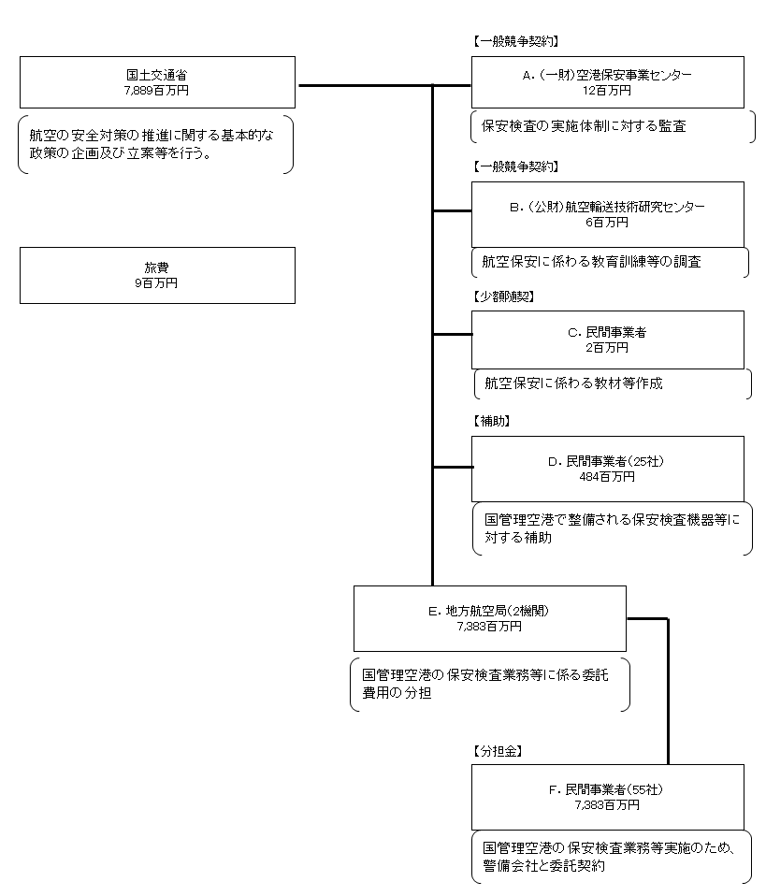

費目・使途 （「資金の流れ」においてブロックごとに最大の金額が支出されている者について記載する。費目と使途の双方で実情が分かるように記載） |  |  |  | A.（一財）空港保安事業センター |  |  |  |  |  |  |  |  |  |  |  |  | E.東京航空局
 |  |  |  | 費 目 |  | 使 途 |  |  |  |  |  |  |  |  | 金 額 (百万円） |  | 費 目 |  |  |  | 使 途 |  |  |  |  |  |  |  |  | 金 額 (百万円）
 |  |  |  | 雑役務費 |  | ハイジャック等防止対策監査業務 |  |  |  |  |  |  |  |  | 12 |  | 人件費分担金 |  |  |  | 航空事業者等への保安検査業務等委託費分担 |  |  |  |  |  |  |  |  | 4,457

 |  |  |  | 計 |  |  |  |  |  |  |  |  |  |  | 12 |  | 計 |  |  |  |  |  |  |  |  |  |  |  |  | 4,457
 |  |  |  | B.（公財）航空輸送技術研究センター |  |  |  |  |  |  |  |  |  |  |  |  | F.日本航空(株)
 |  |  |  | 費 目 |  | 使 途 |  |  |  |  |  |  |  |  | 金 額 (百万円） |  | 費 目 |  |  |  | 使 途 |  |  |  |  |  |  |  |  | 金 額 (百万円）
 |  |  |  | 雑役務費 |  | 航空保安教育訓練の運用等実態調査 |  |  |  |  |  |  |  |  | 6 |  | 人件費分担金 |  |  |  | 保安検査員等委託費用分担金 |  |  |  |  |  |  |  |  | 3,215

 |  |  |  | 計 |  |  |  |  |  |  |  |  |  |  | 6 |  | 計 |  |  |  |  |  |  |  |  |  |  |  |  | 3,215
 |  |  |  | C.(株)オルカビジョン |  |  |  |  |  |  |  |  |  |  |  |  | G.
 |  |  |  | 費 目 |  | 使 途 |  |  |  |  |  |  |  |  | 金 額 (百万円） |  | 費 目 |  |  |  | 使 途 |  |  |  |  |  |  |  |  | 金 額 (百万円）
 |  |  |  | 雑役務費 |  | 航空保安教育訓練用教材作成 |  |  |  |  |  |  |  |  | 2

 |  |  |  | 計 |  |  |  |  |  |  |  |  |  |  | 2 |  | 計 |  |  |  |  |  |  |  |  |  |  |  |  | 0
 |  |  |  | D.全日本空輸(株) |  |  |  |  |  |  |  |  |  |  |  |  | H.
 |  |  |  | 費 目 |  | 使 途 |  |  |  |  |  |  |  |  | 金 額 (百万円） |  | 費 目 |  |  |  | 使 途 |  |  |  |  |  |  |  |  | 金 額 (百万円）
 |  |  |  | 購入費補助 |  | 空港警備機器整備費補助金 |  |  |  |  |  |  |  |  | 257

 |  |  |  | 計 |  |  |  |  |  |  |  |  |  |  | 257 |  | 計 |  |  |  |  |  |  |  |  |  |  |  |  | 0
費目・使途欄についてさらに記載が必要な場合はチェックの上【別紙２】に記載

 | 支出先上位１０者リスト
 | A.
 |  | 支 出 先 |  |  |  |  | 業 務 概 要 |  |  |  |  |  |  |  |  |  |  |  |  |  |  |  |  | 支 出 額 （百万円） |  |  | 入札者数 |  |  | 落札率
1 |  | （一財）空港保安事業センター |  |  |  |  | 保安検査の実施体制に対する監査 |  |  |  |  |  |  |  |  |  |  |  |  |  |  |  |  | 12 |  |  | 1 |  |  | 99

 | B
 |  | 支 出 先 |  |  |  |  | 業 務 概 要 |  |  |  |  |  |  |  |  |  |  |  |  |  |  |  |  | 支 出 額 （百万円） |  |  | 入札者数 |  |  | 落札率
1 |  | （公財）航空輸送技術研究センター |  |  |  |  | 航空保安に関わる教育訓練等の運用実態の調査 |  |  |  |  |  |  |  |  |  |  |  |  |  |  |  |  | 6 |  |  | 3 |  |  | 79

 | C
 |  | 支 出 先 |  |  |  |  | 業 務 概 要 |  |  |  |  |  |  |  |  |  |  |  |  |  |  |  |  | 支 出 額 （百万円） |  |  | 入札者数 |  |  | 落札率
1 |  | (株)オルカビジョン |  |  |  |  | 航空保安教育訓練用教材作成 |  |  |  |  |  |  |  |  |  |  |  |  |  |  |  |  | 2 |  |  | 1 |  |  | 41

 | D
 |  | 支 出 先 |  |  |  |  | 業 務 概 要 |  |  |  |  |  |  |  |  |  |  |  |  |  |  |  |  | 支 出 額 （百万円） |  |  | 入札者数 |  |  | 落札率
1 |  | 全日本空輸(株) |  |  |  |  | Ｘ線検査装置等の購入補助 |  |  |  |  |  |  |  |  |  |  |  |  |  |  |  |  | 257 |  |  | - |  |  | -
2 |  | 北海道空港(株) |  |  |  |  | Ｘ線検査装置等の購入補助 |  |  |  |  |  |  |  |  |  |  |  |  |  |  |  |  | 63 |  |  | - |  |  | -
3 |  | 日本航空(株) |  |  |  |  | Ｘ線検査装置等の購入補助 |  |  |  |  |  |  |  |  |  |  |  |  |  |  |  |  | 55 |  |  | - |  |  | -
4 |  | 福岡空港ビルディング(株) |  |  |  |  | Ｘ線検査装置等の購入補助 |  |  |  |  |  |  |  |  |  |  |  |  |  |  |  |  | 20 |  |  | - |  |  | -
5 |  | 日本郵便(株) |  |  |  |  | Ｘ線検査装置等の購入補助 |  |  |  |  |  |  |  |  |  |  |  |  |  |  |  |  | 9 |  |  | - |  |  | -
6 |  | 大分航空ターミナル(株) |  |  |  |  | Ｘ線検査装置等の購入補助 |  |  |  |  |  |  |  |  |  |  |  |  |  |  |  |  | 8 |  |  | - |  |  | -
7 |  | ヤマトグローバルエキスプレス(株) |  |  |  |  | Ｘ線検査装置等の購入補助 |  |  |  |  |  |  |  |  |  |  |  |  |  |  |  |  | 7 |  |  | - |  |  | -
8 |  | 佐川急便(株) |  |  |  |  | Ｘ線検査装置等の購入補助 |  |  |  |  |  |  |  |  |  |  |  |  |  |  |  |  | 7 |  |  | - |  |  | -
9 |  | スターフライヤー(株) |  |  |  |  | Ｘ線検査装置等の購入補助 |  |  |  |  |  |  |  |  |  |  |  |  |  |  |  |  | 7 |  |  | - |  |  | -
10 |  | ヤマト運輸(株) |  |  |  |  | Ｘ線検査装置等の購入補助 |  |  |  |  |  |  |  |  |  |  |  |  |  |  |  |  | 7 |  |  | - |  |  | -

 | E
 |  | 支 出 先 |  |  |  |  | 業 務 概 要 |  |  |  |  |  |  |  |  |  |  |  |  |  |  |  |  | 支 出 額 （百万円） |  |  | 入札者数 |  |  | 落札率
1 |  | 東京航空局 |  |  |  |  | 保安検査業務等に係る分担金 |  |  |  |  |  |  |  |  |  |  |  |  |  |  |  |  | 4,457 |  |  | - |  |  | -
2 |  | 大阪航空局 |  |  |  |  | 保安検査業務等に係る分担金 |  |  |  |  |  |  |  |  |  |  |  |  |  |  |  |  | 2,926 |  |  | - |  |  | -

 | F
 |  | 支 出 先 |  |  |  |  | 業 務 概 要 |  |  |  |  |  |  |  |  |  |  |  |  |  |  |  |  | 支 出 額 （百万円） |  |  | 入札者数 |  |  | 落札率
1 |  | 日本航空(株) |  |  |  |  | 保安検査員等委託費用分担金 |  |  |  |  |  |  |  |  |  |  |  |  |  |  |  |  | 3,215 |  |  | - |  |  | -
2 |  | 全日本空輸(株) |  |  |  |  | 保安検査員等委託費用分担金 |  |  |  |  |  |  |  |  |  |  |  |  |  |  |  |  | 2,369 |  |  | - |  |  | -
3 |  | アイベックスエアラインズ(株) |  |  |  |  | 保安検査員等委託費用分担金 |  |  |  |  |  |  |  |  |  |  |  |  |  |  |  |  | 136 |  |  | - |  |  | -
4 |  | 東京国際空港ターミナルビル(株) |  |  |  |  | 保安検査員等委託費用分担金 |  |  |  |  |  |  |  |  |  |  |  |  |  |  |  |  | 117 |  |  | - |  |  | -
5 |  | 東京国際エアカーゴターミナル(株) |  |  |  |  | 保安検査員等委託費用分担金 |  |  |  |  |  |  |  |  |  |  |  |  |  |  |  |  | 103 |  |  | - |  |  | -
6 |  | スカイネットアジア航空(株) |  |  |  |  | 保安検査員等委託費用分担金 |  |  |  |  |  |  |  |  |  |  |  |  |  |  |  |  | 95 |  |  | - |  |  | -
7 |  | スターフライヤー(株) |  |  |  |  | 保安検査員等委託費用分担金 |  |  |  |  |  |  |  |  |  |  |  |  |  |  |  |  | 89 |  |  | - |  |  | -
8 |  | 北海道空港(株) |  |  |  |  | 保安検査員等委託費用分担金 |  |  |  |  |  |  |  |  |  |  |  |  |  |  |  |  | 83 |  |  | - |  |  | -
9 |  | 空港施設(株) |  |  |  |  | 保安検査員等委託費用分担金 |  |  |  |  |  |  |  |  |  |  |  |  |  |  |  |  | 72 |  |  | - |  |  | -
10 |  | 日本空港ビルデング(株) |  |  |  |  | 保安検査員等委託費用分担金 |  |  |  |  |  |  |  |  |  |  |  |  |  |  |  |  | 72 |  |  | - |  |  | -

支出先上位10社リスト欄についてさらに記載が必要な場合はチェックの上【別紙３】に記載

